Investissement
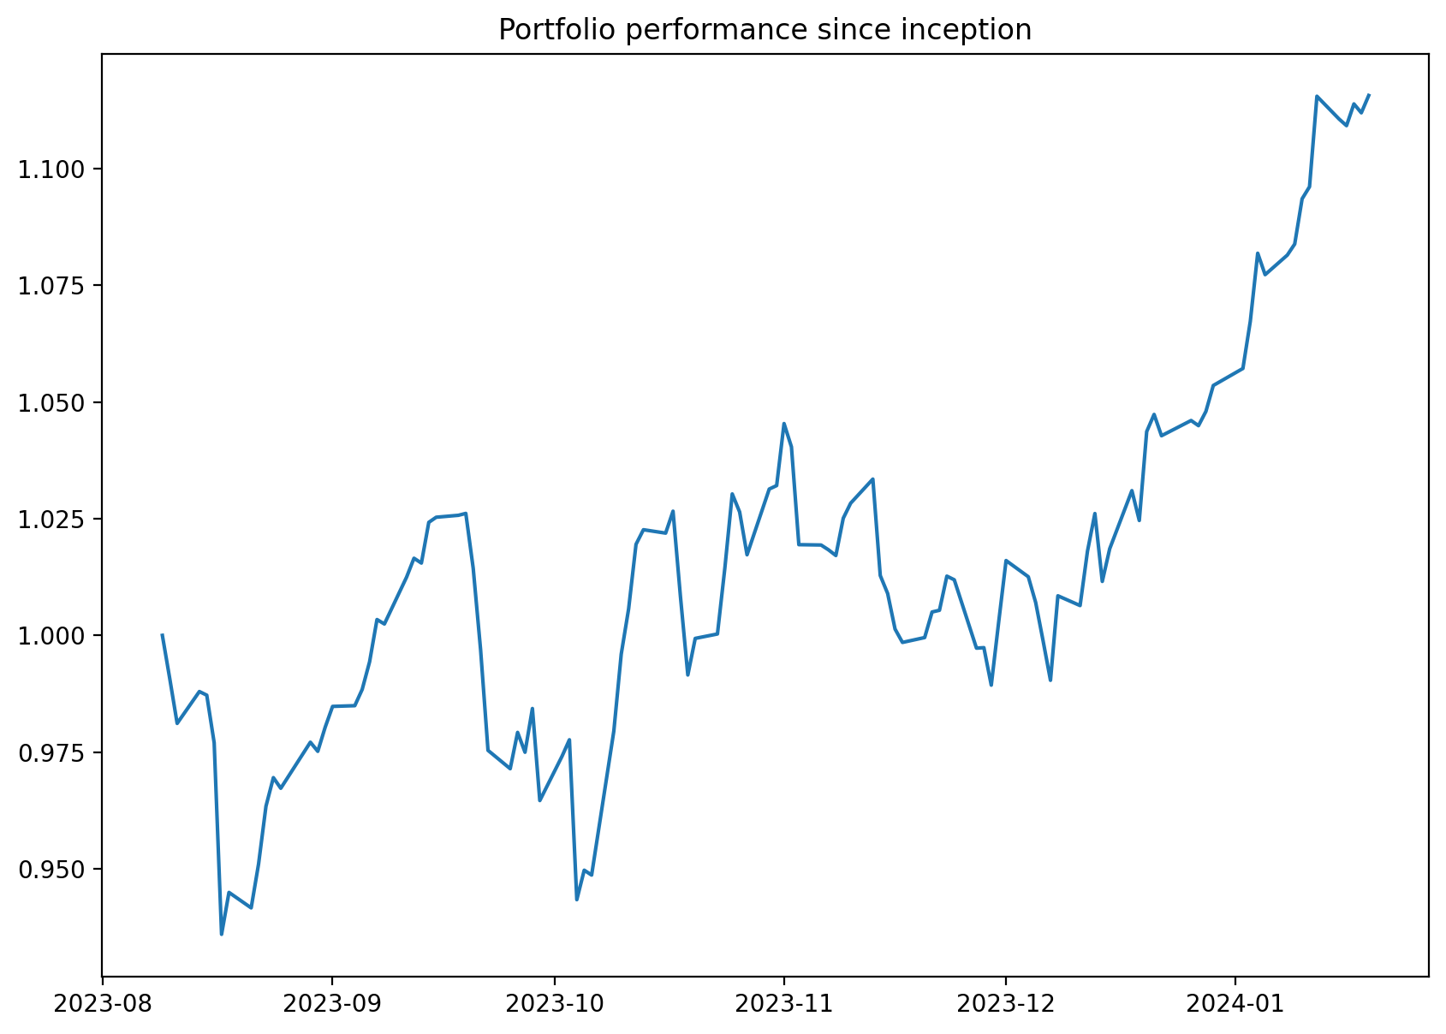
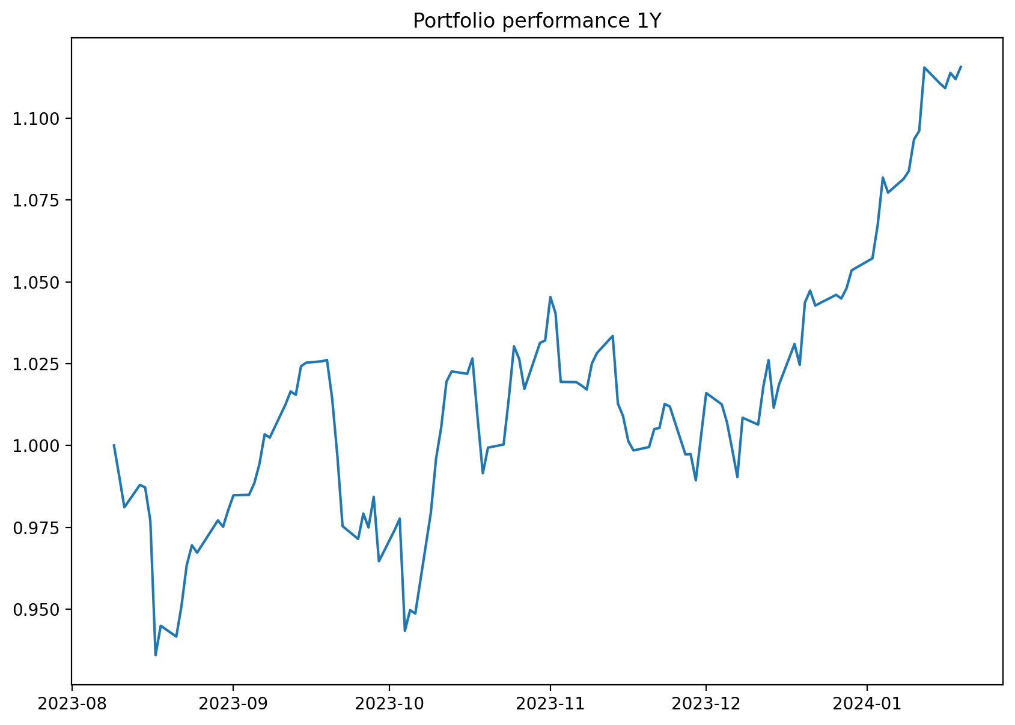
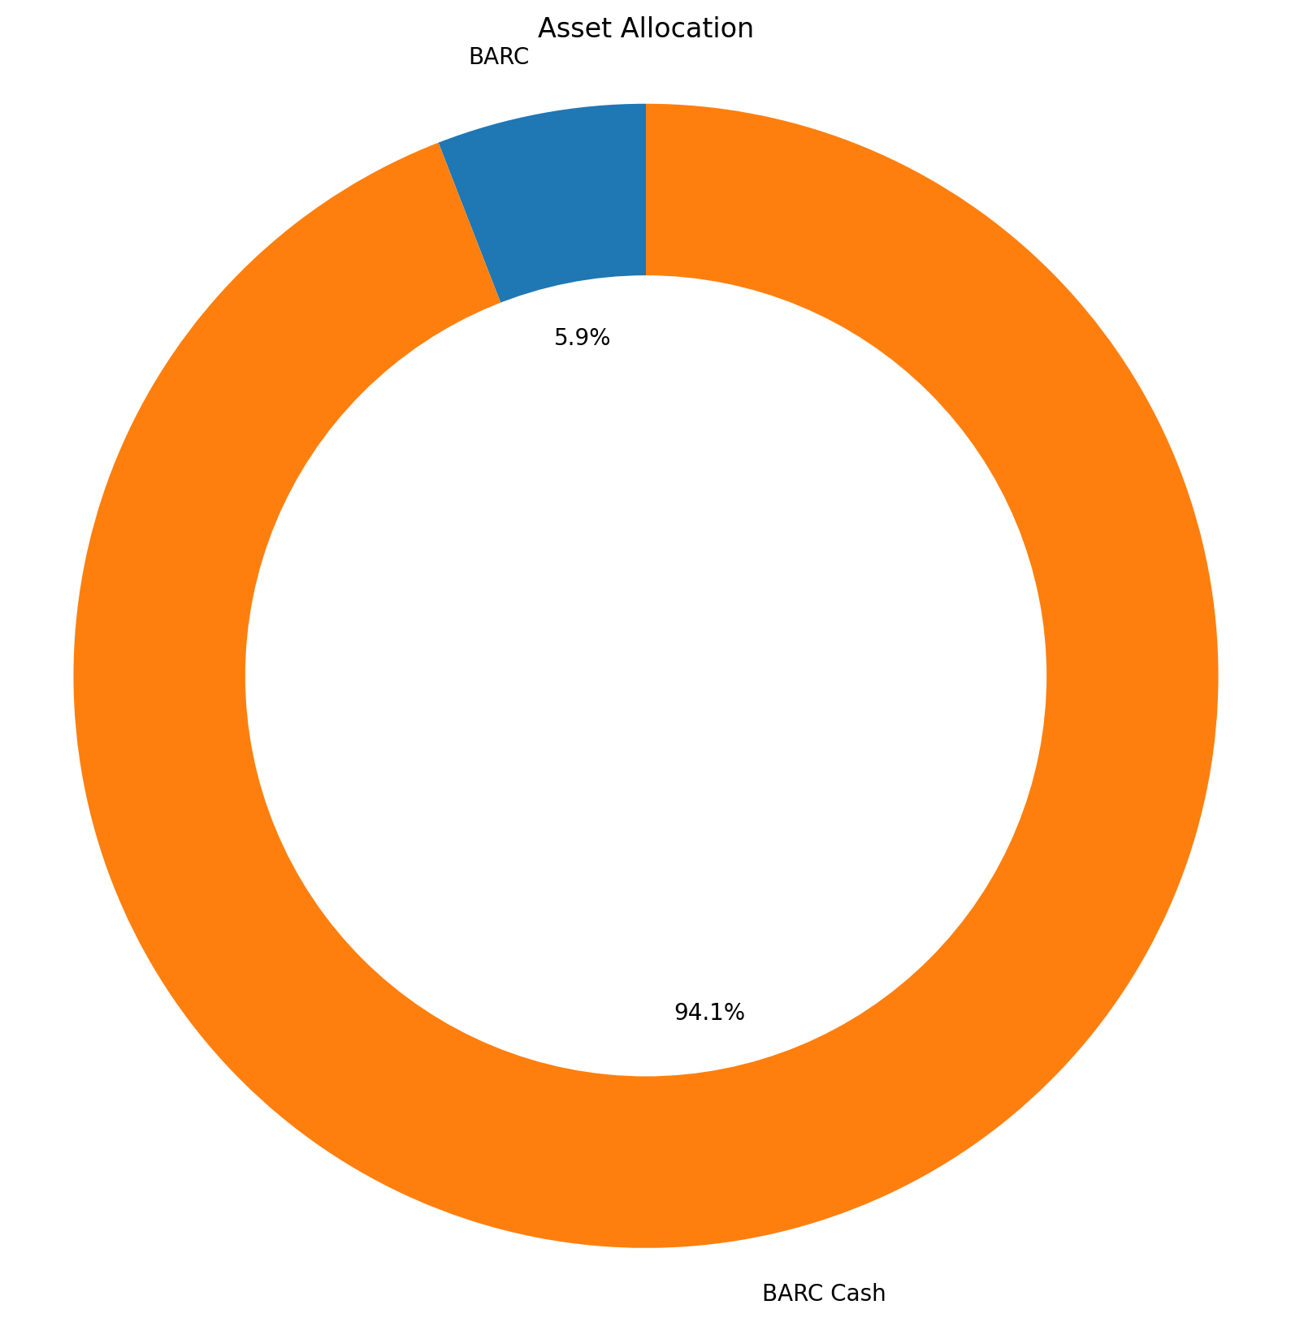
Total |  | € 23,478.98

Date ouverture | Compte | Balance | Interets | Frais | Taxes | Valorisation Euro
2023-07-01 | BARC Cash | £18,912.18 | 0 | 0 | 0 | € 22,092.64

Date ouverture | Compte | Investissements | Valorisation | Taxes | Frais | Valorisation Euro | Max Drawdown | Volatilite | Sharpe | Rendement | Yield
2023-08-09 | BARC | £1,093.57 | £1,186.76 | 0 | 0 | £1,386.33 | -7.70% | 16.94% | 1.44 | 8.52% | 18.97%

BARC
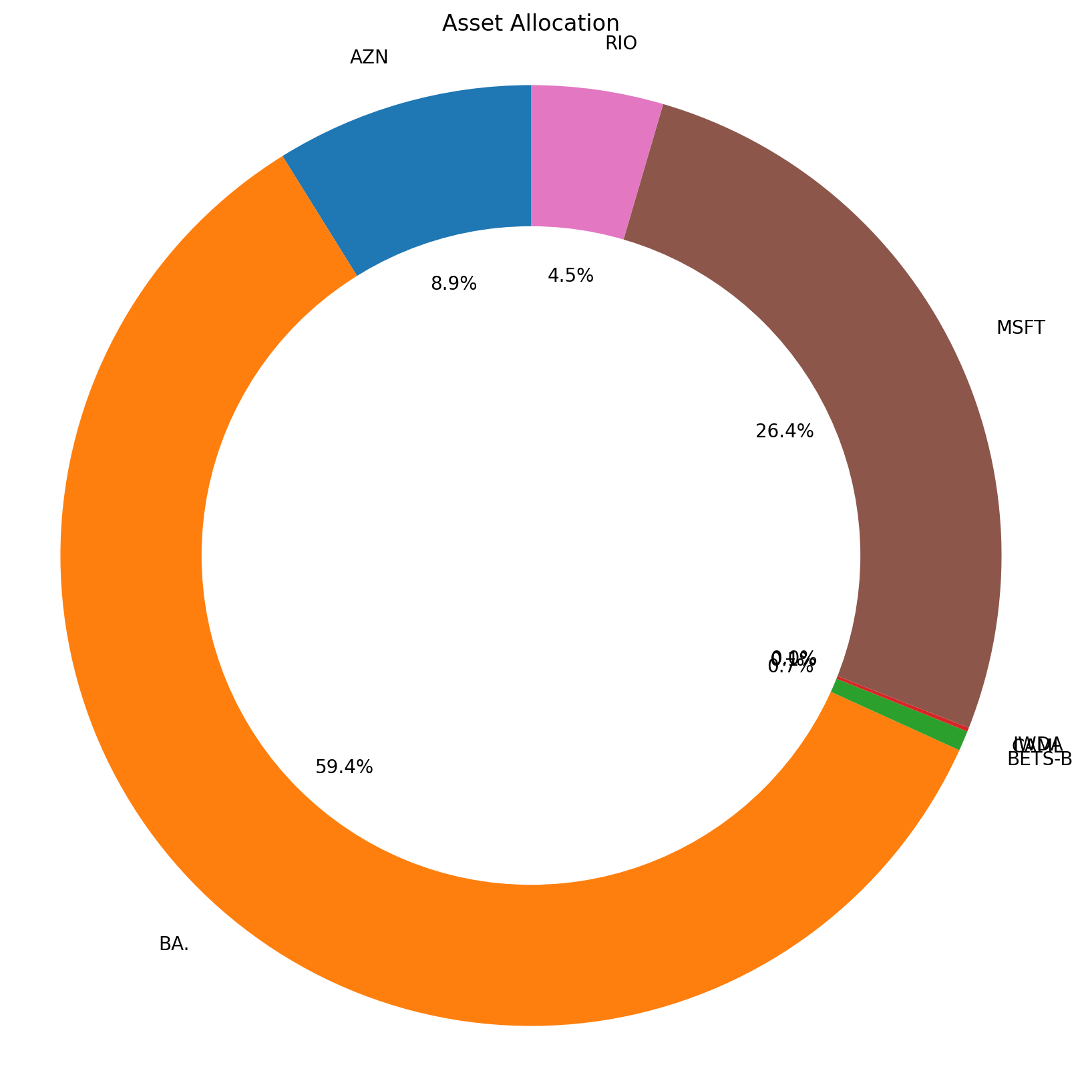
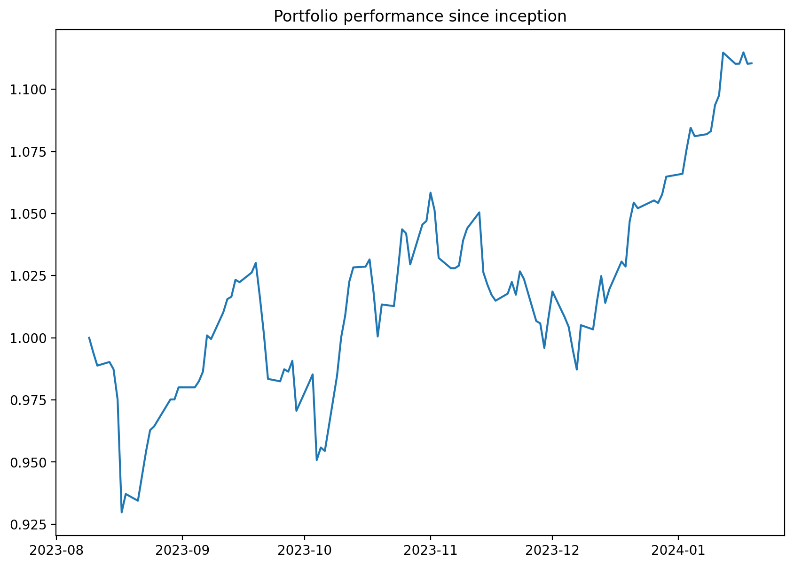
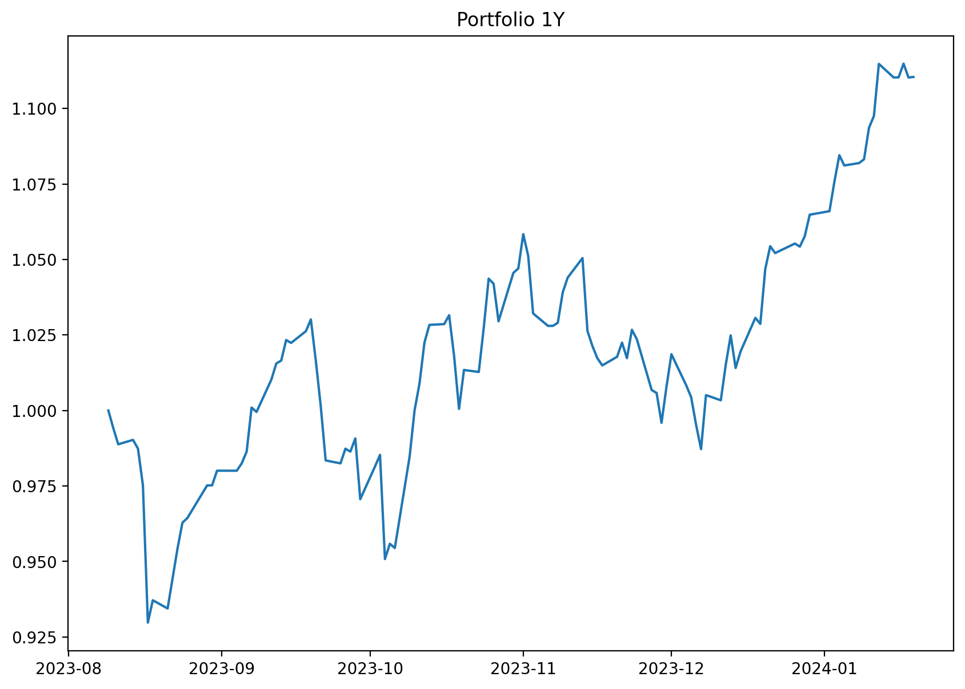
Symbole | Marche | Date | Devise | Unites | PRU | Prix | Valorisation | Valorisation Portefeuille | Delta | Dividendes Percus | ROI Brut | ROI Net | Rendement | Yield | Sharpe ratio
AZN | XLON | 2023-10-06 | GBp | 1 | £109.59 | 105.08 | 105.08 | £105.08 | -£4.51 | £- | -£4.51 | -£4.51 | -4.12% | -14.17% | -0.61
BA. | XLON | 2024-01-09 | GBp | 60 | £10.43 | 11.74 | 704.4 | £704.40 | £78.40 | £5.75 | £84.15 | £84.15 | 13.44% | 446.05% | 4.18
BETS-B | XSTO | 2023-11-03 | SEK | 1 | £8.27 | 108.90000153 | 108.90000153 | £8.17 | -£0.10 | £- | -£0.10 | -£0.10 | -1.23% | -5.76% | -0.35
CAML | XLON | 2023-11-07 | GBp | 1 | £1.62 | 1.65 | 1.65 | £1.65 | £0.03 | £- | £0.03 | £0.03 | 1.85% | 9.13% | 0.40
IWDA | XLON | 2023-09-22 | USD | 0 |  | 7133 | 0 | £- |  | £- |  |  |  |  | 0.29
MSFT | XNAS | 2023-12-20 | USD | 1 | £295.54 | 398.67001343 | 398.67001343 | £313.67 | £18.13 | £- | £18.13 | £18.13 | 6.13% | 72.23% | 7.69
RIO | XLON | 2023-10-02 | GBp | 1 | £52.55 | 53.79 | 53.79 | £53.79 | £1.24 | £- | £1.24 | £1.24 | 2.36% | 7.83% | 0.78

